信用交易
融资融券市场交易数据统计(2024-11-01)

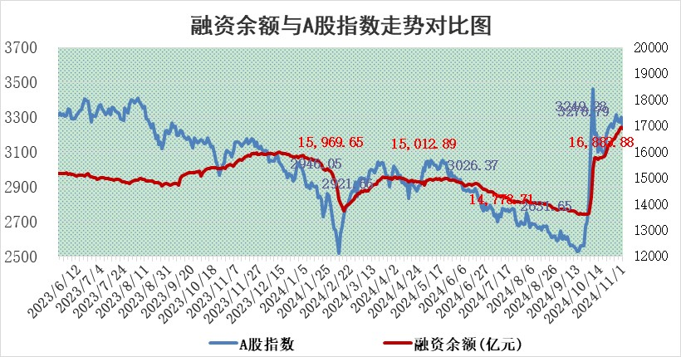
标的证券 | 融资融券余额（亿元） | 融资余额（亿元） | 融券余额（亿元） | 融资买入额（亿元） | 融资融券规模变化（亿元） | 融资余额增幅(‰) | 融券余额增幅(%)
统计数据 | 17,010.56 | 16,883.88 | 97.38 | 2,091.51 | -78.52 | -4.48 | -1.18

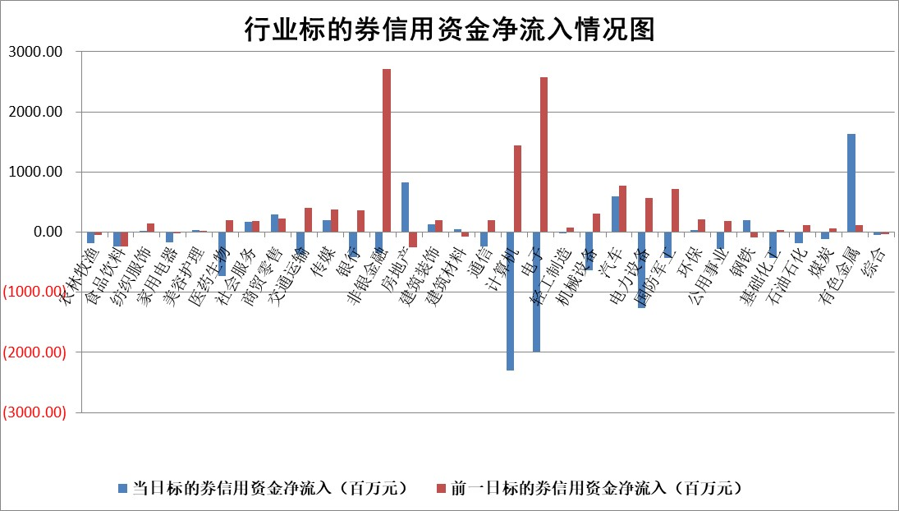

标的基金代码 | 标的基金简称 | 融资余额/市值(%) | 融资余额增幅(%) | 融资买入额/成交金额(%) | （融资余额净增额-融券余额净增额）/市值(‱) | 融券余额降幅(%) | ABS[（融资余额净增额-融券余额净增额）/市值净增额-1](%)
159902 | 华夏中小板ETF | 0.00 | 0.00 | 0.00 | 0.00 | 0.00 | 100.00
159915 | 易方达创业板ETF | 3.89 | -3.33 | 350218.92 | -13.96 | -58.61 | 95.15
159919 | 嘉实沪深300ETF | 0.71 | -3.50 | 4.43 | -2.65 | -8.55 | 123.63
159920 | 华夏恒生ETF | 31.00 | -0.06 | 8.00 | -1.94 | 0.00 | 95.22
159922 | 嘉实中证500ETF | 0.66 | -3.94 | 4.43 | -2.42 | 2.28 | 98.88
159925 | 南方沪深300ETF | 0.72 | -21.12 | 2.33 | -19.26 | 0.00 | 267.78
159928 | 消费ETF | 2.68 | -4.52 | 4.81 | -12.70 | -0.85 | 159.44
159934 | 易方达黄金ETF | 56.00 | -0.23 | 3.67 | -13.02 | 0.00 | 128.44
159939 | 全指信息技术ETF | 0.82 | 3.10 | 26.27 | 2.77 | 83.97 | 100.69
159940 | 全指金融地产ETF | 0.28 | -21.08 | 0.01 | -7.37 | 0.00 | 139.46
159995 | 半导体芯片ETF | 2.21 | 1.16 | 380.34 | 2.81 | 3.56 | 101.04
159997 | 天弘中证电子ETF | 1.95 | 0.89 | 2.69 | 2.63 | 2.98 | 100.78
159998 | 天弘中证计算机主题ETF | 1.21 | 8.85 | 0.28 | 9.80 | 0.00 | 103.91
510050 | 华夏上证50ETF | 2.70 | -0.38 | 252.97 | -1.42 | -21.77 | 101.29
510180 | 华安上证180ETF | 0.40 | -2.82 | 1.85 | -1.32 | -41.29 | 104.22
510880 | 华泰柏瑞红利ETF | 1.07 | 8.18 | 7.16 | 8.03 | -3.01 | 94.93
510900 | 易方达恒生H股ETF | 39.23 | 0.00 | 13.30 | 0.06 | 0.00 | 99.75
511010 | 5年期国债ETF | 2.63 | -0.09 | 0.13 | -0.23 | 0.00 | 101.53
511380 | 可转债及可交换债券ETF | 1.25 | 3.38 | 13.30 | 4.08 | 0.00 | 113.64
512000 | 全指证券ETF | 6.77 | 0.37 | 17.56 | 2.66 | 1.75 | 103.30
512010 | 沪深300医药卫生ETF | 7.72 | -0.86 | 79.57 | -6.72 | -0.28 | 57.45
512070 | 沪深300非银ETF | 2.49 | -3.27 | 422.57 | -8.40 | 0.61 | 95.18
512400 | 南方中证申万有色金属ETF | 3.15 | 10.59 | 1.67 | 27.24 | -20.08 | 55.65
512580 | 广发中证环保产业ETF | 0.55 | -5.24 | 0.09 | -3.07 | 0.00 | 98.43
512660 | 国泰中证军工ETF | 2.97 | 1.71 | 15.13 | 5.08 | 22.66 | 102.60
512800 | 华宝中证银行ETF | 8.79 | -0.71 | 1.19 | -7.41 | -6.20 | 102.37
512980 | 广发中证传媒ETF | 1.90 | -2.35 | 585.88 | -4.47 | 38.68 | 98.75
515030 | 华夏中证新能源汽车ETF | 2.38 | -1.65 | 6.14 | -3.90 | 1.02 | 99.06
515050 | 华夏中证5G通信主题ETF | 1.10 | -3.15 | 5.72 | -3.58 | -2.32 | 98.61
515070 | 华夏中证人工智能ETF | 3.25 | 2.50 | 15.87 | 7.91 | 0.00 | 102.75
标的股票比较指标 |  | 融资余额/流通A股市值(%) | 融资余额增幅(%) | 融资买入额/成交金额(%) | （融资余额净增额-融券余额净增额）/流通A股市值(‱) | 融券余额降幅(%) | ABS[（融资余额净增额-融券余额净增额）/流通A股市值净增额-1](%)
前十名标的个股 |  | 广汇汽车 | 电投产融 | 赛特新材 | 电广传媒 | 卓朗科技 | 东山精密
 |  | 首航高科 | 亚信安全 | 呈和科技 | 赢时胜 | 瑞斯康达 | 敷尔佳
 |  | 超华科技 | 电广传媒 | 深圳机场 | 中新赛克 | 柳钢股份 | 道氏技术
 |  | 联络互动 | 中铝国际 | 常宝股份 | 波导股份 | 顺控发展 | 茂莱光学
 |  | 爱康科技 | 正海磁材 | 泛亚微透 | 蒙草生态 | 航天发展 | 长城科技
 |  | 长江健康 | 清源股份 | 时代出版 | 德科立 | 远达环保 | 保隆科技
 |  | 富通信息 | 德科立 | 濮阳惠成 | 茂莱光学 | 金融街 | 城投控股
 |  | 洪涛股份 | 张江高科 | 厦门港务 | 正海磁材 | 外高桥 | 天臣医疗
 |  | 中银绒业 | 远达环保 | 华联控股 | 远望谷 | 致欧科技 | 金地集团
 |  | 迪马股份 | 中新赛克 | 天玛智控 | 东山精密 | 云南能投 | 新柴股份
后十名标的个股 |  | 卓朗科技 | 卓朗科技 | 卓朗科技 | 菲菱科思 | 荣盛发展 | 索通发展
 |  | 凯撒文化 | 荣昌生物 | 旭升集团 | 雅创电子 | 启迪环境 | 常宝股份
 |  | 惠程科技 | 凯立新材 | 长盈通 | 卓朗科技 | 世联行 | 大湖股份
 |  | 海印股份 | 洪都航空 | 嘉必优 | 硕贝德 | 安记食品 | 日照港
 |  | 盛屯矿业 | 常山北明 | 观典防务 | 五洲医疗 | 中科三环 | 华明装备
 |  | 江苏舜天 | 川润股份 | 道恩股份 | 风光股份 | 九阳股份 | 中成股份
 |  | 威创股份 | 菲菱科思 | 浩欧博 | 国民技术 | 大豪科技 | 时代电气
 |  | 广电网络 | 海源复材 | 佛塑科技 | 同有科技 | 康泰医学 | 冠农股份
 |  | 东旭光电 | 新柴股份 | 晶丰明源 | 新柴股份 | 中科环保 | 华蓝集团
 |  | 东旭蓝天 | 黑芝麻 | 华峰化学 | 久盛电气 | 达安基因 | 天齐锂业
说明：1.以上普通交易数据和信用交易数据皆以交易日收盘后数据为基准；2.上述标的证券总数据只计算标的证券市场总数据，不包括从标的证券中调出去标的证券数据，所以与交易所公布的总值略有不同； 3.上述行业采用申万一级行业分类；4.以上标的基金和标的个股中比较的6个指标值中：前5个（从左至右）为正向指标，值越大排名越靠前；第6个为逆向指标，值越小，排名越靠前；5.第6个指标中ABS[]表示求绝对值，其主要用于考量信用资金相对净流入对股价相对净变化的贡献程度；6.数据来源：wind，交易所。

 |  |  |  | 证券代码 | 新增融资余额 | 融资买入额 | 融资买入增幅前10
 |  | 1 | 西部建设 | 002302 | 80643953 | 177472374 | 41%
 |  | 2 | 天键股份 | 301383 | 27855096 | 56831811 | 39%
 |  | 3 | 井松智能 | 688251 | 7040854 | 13763946 | 27%
 |  | 4 | 国电电力 | 600795 | 116116226 | 151740647 | 23%
 |  | 5 | 华立科技 | 301011 | 9342856 | 31199107 | 23%
 |  | 6 | 捷邦科技 | 301326 | 9066090 | 22350547 | 22%
 |  | 7 | 海利尔 | 603639 | 19864834 | 35520613 | 20%
 |  | 8 | 华研精机 | 301138 | 7597460 | 13339451 | 16%
 |  | 9 | 鹏辉能源 | 300438 | 83773067 | 304558811 | 16%
 |  | 10 | 建科股份 | 301115 | 7106455 | 29879412 | 15%

